図形と式
あ

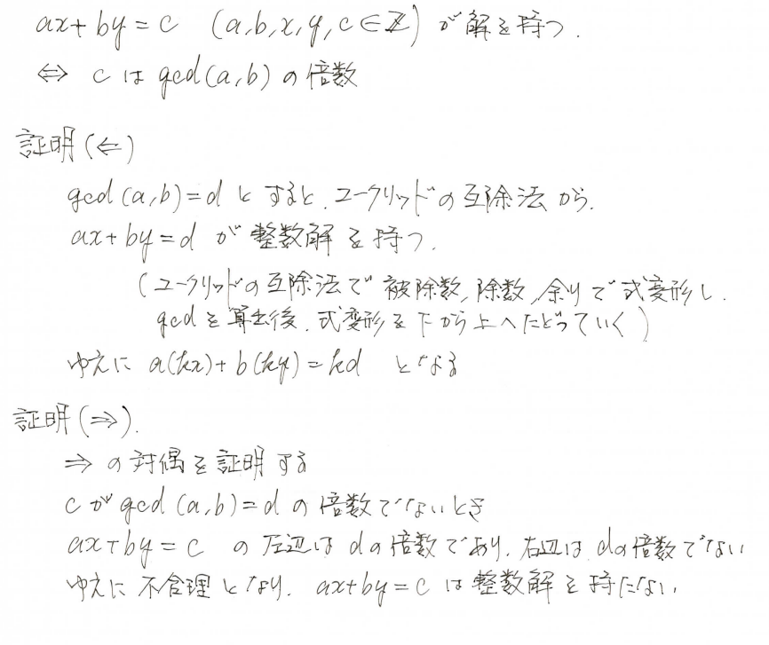
い | 一次不定方程式 ax+by=c | ●
 | が解を持つ条件

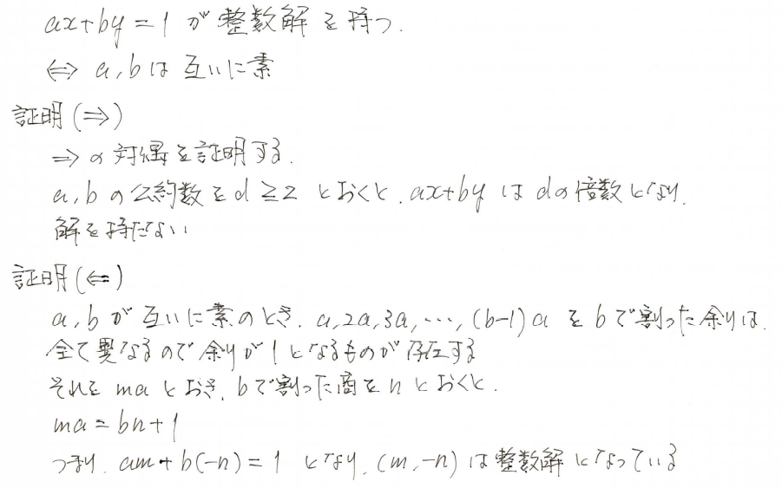
い | 一次不定方程式 ax+by=1 | ●
 | が解を持つ条件

う

え | 円の方程式(1) | ● | 中心 |  |  |  | ，半径 |  |  | の円の方程式は |  |  |  |  |  |  |  |  |  |  |  |  |  |  |  |  |  |  |  |  | (a,\ b)

 |  |  |  |  |  |  |  |  |  |  |  |  |  |  |  |  |  |  |  |  |  |  |  |  |  |  |  |  |  |  | \left(x-a\right)^2+\left(y-b\right)^2=r^2
 |  |  | である。

え | 円の方程式(2) | ● | ２点 |  |  |  |  |  |  |  | を直径の両端とする円の方程式は |  |  |  |  |  |  |  |  |  |  |  |  |  |  |  |  |  |  |  | (a_1,\ a_2),\ (b_1,\ b_2)

 |  |  |  |  |  |  |  |  |  |  |  |  |  |  |  |  |  |  |  |  |  |  |  |  |  |  |  |  |  |  | (x-a_1)(x-b_1)+(y-a_2)(y-b_2)=0
 |  |  | である。

え | 円の接線の方程式(1) | ● | 円 |  |  |  |  |  | の点 |  |  |  |  | における接線の方程式は |  |  |  |  |  |  |  |  |  |  |  |  |  |  |  |  | x^2+y^2=r^2 |  |  |  |  | (x_0,\ y_0)

 |  |  |  |  |  |  |  |  |  |  |  |  |  |  |  |  |  |  |  |  |  |  |  |  |  |  |  |  |  |  | x_0x+y_0y=r^2
 |  |  | である。

え | 円の接線の方程式(2) | ● | 円 |  |  |  |  |  |  |  |  |  | の点 |  |  |  |  | における接線の方程式は |  |  |  |  |  |  |  |  |  |  |  |  | \left(x-a\right)^2+\left(y-b\right)^2=r^2 |  |  |  |  |  |  |  |  |  |  |  |  |  |  | (x_0,\ y_0)

 |  |  |  |  |  |  |  |  |  |  |  |  |  |  |  |  |  |  |  |  |  |  |  |  |  |  |  |  |  |  | (x_0-a)(x-a)+(y_0-b)(y-b)=r^2
 |  |  | である。

か | 関数の極限
 |  | ● |  |  |  |  |  |  |  |  |  | の証明 |  |  |  |  |  |  |  |  |  |  |  |  |  |  |  |  |  |  | \lim_{x\to-\infty}\left(1+\frac{1}{\ x\ }\right)^x=e

 |  |  |  |  |  | とおくと |  |  |  |  |  | のとき |  |  |  |  |  | であるので |  |  |  |  |  |  |  |  |  |  |  |  | t=-\frac{1}{\ x\ } |  |  |  |  |  |  | x\to-\infty |  |  |  |  |  | t\to+\infty

 |  |  |  |  |  |  |  |  |  |  |  |  |  |  |  |  |  |  |  |  |  |  |  |  |  |  |  |  |  |  | \lim_{x\to-\infty}\left(1+\frac{1}{\ x\ }\right)^x=\lim_{t\to+\infty}\left(1-\frac{1}{\ t\ }\right)^{-t}=\lim_{t\to+\infty}\left(\frac{t-1}{t}\right)^{-t}=\lim_{t\to+\infty}\left(\frac{t}{t-1}\right)^t=\lim_{t\to+\infty}\left(\frac{t-1+1}{t-1}\right)^t

 |  |  |  |  |  |  |  |  |  |  |  |  |  |  |  |  |  |  |  |  |  |  |  |  |  |  |  |  |  |  | =\lim_{t\to+\infty}\left(1+\frac{1}{t-1}\right)^t=\lim_{t\to+\infty}\left(1+\frac{1}{t-1}\right)^{t-1}\cdot \left(1+\frac{1}{t-1}\right)

 |  |  |  |  |  |  |  |  |  |  |  |  |  |  |  |  |  |  |  |  |  |  |  |  |  |  |  |  |  |  | =\lim_{t\to+\infty}\left(1+\frac{1}{t-1}\right)^{t-1}\cdot \lim_{t\to+\infty}\left(1+\frac{1}{t-1}\right)=e

 |  | ● |  |  |  |  |  |  | ( n は自然数) |  |  |  |  | の証明 |  |  |  |  |  |  |  |  |  |  |  |  |  |  |  |  | \lim_{n\to\infty}\sqrt[n]{n}=1

 |  |  |  |  |  | より |  |  |  | としてよい |  |  |  |  |  |  |  |  |  |  |  |  |  |  |  |  |  |  |  |  | n\to\infty |  |  |  |  | n>1

 |  |  | このとき |  |  |  |  |  | であるから |  |  |  |  |  |  |  |  | とおくと |  |  |  |  |  |  |  |  |  |  |  |  | \sqrt[n]{n}>1 |  |  |  |  |  | \sqrt[n]{n}=1+a_n |  |  |  |  |  |  |  | a_n>0

 |  |  | ２項定理より

 |  |  |  |  |  |  |  |  |  |  |  |  |  |  |  |  |  |  |  |  |  |  |  |  |  |  |  |  |  |  | n=\left(1+a_n\right)^n>\frac{n(n-1)}{2}a_n\hspace{0pt}^2, |  |  |  |  |  |  |  |  |  |  |  |  |  |  |  |  |  | a_n\hspace{0pt}^2<\frac{2}{n-1}

 |  |  | よって |  |  |  |  |  |  |  |  |  |  |  |  |  |  |  |  |  |  |  |  |  |  |  |  |  |  |  | 0<a_n<\sqrt{\frac{2}{n-1}}, |  |  |  |  |  |  |  |  |  |  | \sqrt{\frac{2}{n-1}}\to 0\ \ \ (n\to\infty)

 |  |  | はさみうちの原理より |  |  |  |  |  |  |  |  |  |  |  |  |  |  |  |  |  |  |  |  |  |  |  |  |  |  |  | a_n\to 0\ \ \ (n\to \infty)

 |  |  | よって |  |  |  |  |  |  |  |  |  |  |  |  |  |  |  |  |  |  |  |  |  |  |  |  |  |  |  | \lim_{n\to\infty} \sqrt[n]{n}=\lim_{n\to\infty}(1+a_n)=1

 |  | ● |  |  |  |  |  |  |  | ( x は実数) |  |  |  | の証明 |  |  |  |  |  |  |  |  |  |  |  |  |  |  |  |  | \lim_{x\to\infty}\left(1+x\right)^{\frac{1}{x}}=1

 |  |  | １. |  | 自然数 n として |  |  |  |  |  |  |  |  |  |  |  |  | を証明する |  |  |  |  |  |  |  |  |  |  |  |  | \lim_{n\to\infty}\left(1+n\right)^{\frac{1}{n}}=1

 |  |  |  |  |  |  | より |  |  |  | としてよい |  |  |  |  |  |  |  |  |  |  |  |  |  |  |  |  |  |  |  | n\to\infty |  |  |  |  | n>1

 |  |  |  | このとき |  |  |  |  |  |  |  | であるから |  |  |  |  |  |  |  |  |  | とおくと |  |  |  |  |  |  |  |  | \left(1+n\right)^{\frac{1}{n}}>0 |  |  |  |  |  |  |  |  |  |  |  | \left(1+n\right)^{\frac{1}{n}}=1+a_n |  |  |  |  |  |  |  |  | a_n>0

 |  |  |  | ２項定理より

 |  |  |  |  |  |  |  |  |  |  |  |  |  |  |  |  |  |  |  |  |  |  |  |  |  |  |  |  |  |  | 1+n=\left(1+a_n\right)^n>\frac{n(n-1)}{2}a_n\hspace{0pt}^2+1, |  |  |  |  |  |  |  |  |  |  |  |  |  |  |  |  |  |  | a_n\hspace{0pt}^2<\frac{2}{n-1}

 |  |  |  | よって |  |  |  |  |  |  |  |  |  |  |  |  |  |  |  |  |  |  |  |  |  |  |  |  |  |  | 0<a_n<\sqrt{\frac{2}{n-1}}, |  |  |  |  |  |  |  |  |  |  | \sqrt{\frac{2}{n-1}}\to 0\ \ \ (n\to\infty)

 |  |  |  | はさみうちの原理より |  |  |  |  |  |  |  |  |  |  |  |  |  |  |  |  |  |  |  |  |  |  |  |  |  |  | a_n\to 0\ \ \ (n\to \infty)

 |  |  |  | よって |  |  |  |  |  |  |  |  |  |  |  |  |  |  |  |  |  |  |  |  |  |  |  |  |  |  | \lim_{n\to\infty}\left(1+n\right)^{\frac{1}{n}}=\lim_{n\to\infty}(1+a_n)=1

 |  |  | ２． |  |  |  |  |  |  |  |  | ( x は実数) |  |  |  | を証明する

 |  |  |  | 適当な自然数 |  |  |  |  | が存在して |  |  |  |  |  |  |  |  | とできる |  |  |  |  |  |  |  |  |  |  |  |  | n\leqq x<n+1

 |  |  |  | このとき |  |  |  |  |  |  |  |  |  |  |  |  |  |  |  |  |  |  |  |  |  |  |  |  |  |  | \frac{1}{n+1}<\frac{1}{\ x\ }\leqq\frac{1}{\ n\ }

 |  |  |  | また |  |  |  |  |  |  |  |  |  |  |  |  |  |  |  |  |  |  |  |  |  |  |  |  |  |  | 1+n\leqq 1+x<1+(n+1), |  |  |  |  |  |  |  | \left(1+n\right)^{\frac{1}{n+1}}\leqq \left(1+x\right)^{\frac{1}{n+1}}<\left(1+x\right)^{\frac{1}{x}}<\left\{1+(n+1)\right\}^{\frac{1}{x}}\leqq\left\{1+(n+1)\right\}^{\frac{1}{n}}

 |  |  |  |  |  |  |  |  |  |  |  |  |  |  |  |  |  |  |  |  |  |  |  |  |  |  |  |  |  |  | \left\{\left(1+n\right)^{\frac{1}{n}}\right\}^{\frac{n}{n+1}}<\left(1+x\right)^{\frac{1}{x}}<\left[\left\{1+(n+1)\right\}^{\frac{1}{n+1}}\right]^{\frac{n+1}{n}}, |  |  |  |  |  |  |  |  |  |  |  |  |  |  |  |  |  |  |  |  |  | \left\{\left(1+n\right)^{\frac{1}{n}}\right\}^{1-\frac{1}{n+1}}<\left(1+x\right)^{\frac{1}{x}}<\left[\left\{1+(n+1)\right\}^{\frac{1}{n+1}}\right]^{1+\frac{1}{n}}

 |  |  |  |  |  |  | のとき |  |  |  |  |  | であり |  |  |  |  |  |  |  |  |  | となる |  |  |  |  |  |  |  | n\to\infty |  |  |  |  | x\to\infty |  |  |  |  |  | 1\leqq \lim_{x\to\infty}\left(1+x\right)^{\frac{1}{x}}\leqq 1

こ | 恒等式（・因数分解） | ● |  |  |  |  |  |  |  |  |  |  |  |  |  |  |  |  |  |  |  |  |  |  |  |  | (quo) | 総合的研究 数学Ⅱ＋Ｂ

 |  | ● |  |  |  |  |  |  |  |  |  |  |  |  |  |  |  |  |  |  |  |  |  |  |  |  | (quo) | 総合的研究 数学Ⅱ＋Ｂ

こ | 恒真命題 | ● | 恒に真となる命題
 |  |  | 恒真命題は 常に正しいどんな命題とも同値である

 |  | ● | T |  | と表す

こ | 恒偽命題 | ● | 常に偽となる命題

き | 曲線束 | ● | ２曲線 |  |  |  |  |  |  |  |  |  |  |  |  |  |  |  |  |  |  |  |  |  |  |  |  |  |  |  | C_1:\ f(x,\ y)=0
 |  |  |  |  |  |  |  |  |  |  |  |  |  |  |  |  |  |  |  |  |  |  |  |  |  |  |  |  |  |  | C_2:\ g(x,\ y)=0
 |  |  | に対して |  |  |  | と |  | の共有点を全て通る |  |  |  |  |  |  | 以外の曲線の方程式は |  |  |  |  |  |  |  |  |  |  |  |  |  |  | C_1 |  | C_2
 |  |  |  |  |  |  |  |  |  |  |  |  |  |  |  |  |  |  |  |  |  |  |  |  |  |  |  |  |  |  | f(x,\ y)+kg(x,\ y)=0

 |  |  | である。

 |  | ● | ２曲線 |  |  |  |  |  |  |  |  |  |  |  |  |  |  |  |  |  |  |  |  |  |  |  |  |  |  |  | C_1:\ f(x,\ y)=0
 |  |  |  |  |  |  |  |  |  |  |  |  |  |  |  |  |  |  |  |  |  |  |  |  |  |  |  |  |  |  | C_2:\ g(x,\ y)=0
 |  |  | に対して |  |  |  | と |  | の共有点を全ての曲線の方程式は |  |  |  |  |  |  |  |  |  |  |  |  |  |  |  |  |  |  |  |  |  | C_1 |  | C_2
 |  |  |  |  |  |  |  |  |  |  |  |  |  |  |  |  |  |  |  |  |  |  |  |  |  |  |  |  |  |  | pf(x,\ y)+qg(x,\ y)=0\ \ \ \left(p^2+q^2\ne 0\right)

 |  |  | である。

さ | 三角形の重心 | ● | 異なる３点 |  |  |  |  |  |  |  |  |  |  |  |  |  |  | を頂点とする |  |  |  |  |  |  | の重心の座標は |  |  |  |  |  | A(a_1,\ a_2),\ B(b_1,\ b_2),\ C(c_1,\ c_2) |  |  |  |  |  |  |  |  |  |  |  |  |  |  | \triangle ABC

 |  |  |  |  |  |  |  |  |  |  |  |  |  |  |  |  |  |  |  |  |  |  |  |  |  |  |  |  |  |  | \left(\frac{a_1+b_1+c_1}{3},\ \frac{a_2+b_2+c_2}{3}\right)

 |  |  | である。

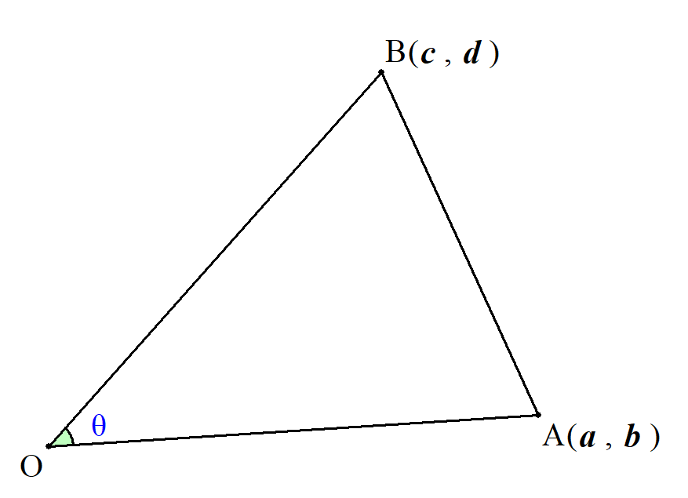
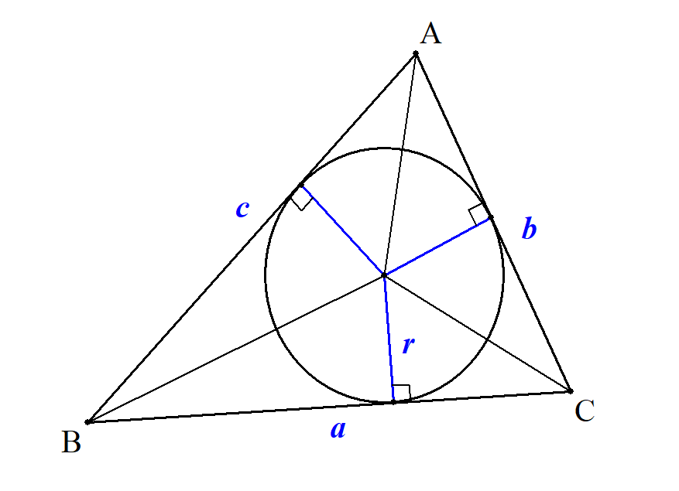
さ | 三角形の面積 | ● |  |  |  | の面積を |  |  |  | とすると |  |  |  |  |  |  |  |  |  |  |  |  |  |  |  |  |  |  |  |  | \triangle OAB

 |  |  | 図形 |  |  |  |  |  |  |  |  |  |  |  |  |  |  |  |  |  |  |  |  |  |  |  |  |  |  |  | S=\frac{1}{\ 2\ }OA\cdot OB\sin\theta

 |  |  | ベクトル |  |  |  |  |  |  |  |  |  |  |  |  |  |  |  |  |  |  |  |  |  |  |  |  |  |  |  | S=\frac{1}{\ 2\ }\sqrt{|\overrightarrow{OA}|^2|\overrightarrow{OB}|^2-(\overrightarrow{OA}\cdot\overrightarrow{OB})^2}

 |  |  | 座標 |  |  |  |  |  |  |  |  |  |  |  |  |  |  |  |  |  |  |  |  |  |  |  |  |  |  |  | S=\frac{1}{\ 2\ }|ad-bc|

 |  |  | 内接円 |  |  |  |  |  |  |  |  |  |  |  |  |  |  |  |  |  |  |  |  |  |  |  |  |  | (quo) | 数学Monster | S=\frac{1}{\ 2\ }r(a+b+c)

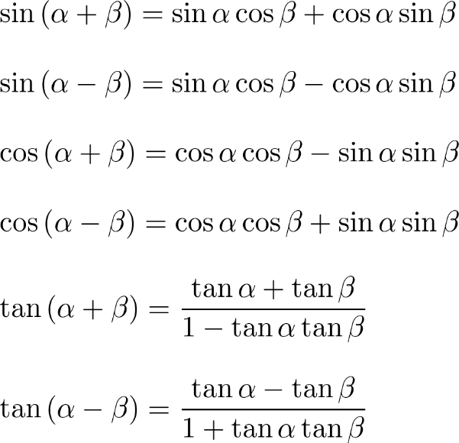
さ | 三角関数公式 | ● | 加法定理 |  |  |  |  |  |  |  |  |  |  |  |  |  |  |  |  |  |  |  |  |  |  |  |  |  |  |  | \begin{array}{l}
 |  |  |  |  |  |  |  |  |  |  |  |  |  |  |  |  |  |  |  |  |  |  |  |  |  |  |  |  |  |  | \sin \left( \alpha + \beta \right) = \sin \alpha \cos \beta + \cos \alpha \sin \beta\\\\
 |  |  |  |  |  |  |  |  |  |  |  |  |  |  |  |  |  |  |  |  |  |  |  |  |  |  |  |  |  |  | \sin \left( \alpha - \beta \right) = \sin \alpha \cos \beta - \cos \alpha \sin \beta\\\\
 |  |  |  |  |  |  |  |  |  |  |  |  |  |  |  |  |  |  |  |  |  |  |  |  |  |  |  |  |  |  | \cos \left( \alpha + \beta \right) = \cos \alpha \cos \beta - \sin \alpha \sin \beta\\\\
 |  |  |  |  |  |  |  |  |  |  |  |  |  |  |  |  |  |  |  |  |  |  |  |  |  |  |  |  |  |  | \cos \left( \alpha - \beta \right) = \cos \alpha \cos \beta + \sin \alpha \sin \beta\\\\
 |  |  |  |  |  |  |  |  |  |  |  |  |  |  |  |  |  |  |  |  |  |  |  |  |  |  |  |  |  |  | \tan \left( \alpha + \beta \right) = \dfrac{ \tan \alpha + \tan \beta }{ 1 - \tan \alpha \tan \beta }\\\\
 |  |  |  |  |  |  |  |  |  |  |  |  |  |  |  |  |  |  |  |  |  |  |  |  |  |  |  |  |  |  | \tan \left( \alpha - \beta \right) = \dfrac{ \tan \alpha - \tan \beta }{ 1 + \tan \alpha \tan \beta }
 |  |  |  |  |  |  |  |  |  |  |  |  |  |  |  |  |  |  |  |  |  |  |  |  |  |  |  |  |  |  | \end{array}

 |  |  |  |  |  |  |  |  |  |  |  |  |  |  |  |  |  |  |  |  |  |  |  |  |  |  |  |  | (quo) | 青チャート数学Ⅲ p8

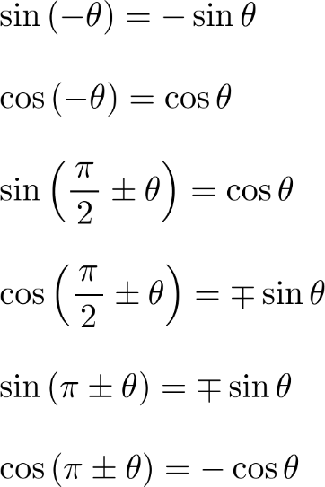
 |  | ● | 補助公式
 |  |  |  |  |  |  |  |  |  |  |  |  |  |  |  |  |  |  |  |  |  |  |  |  |  |  |  |  |  |  | \begin{array}{l}
 |  |  |  |  |  |  |  |  |  |  |  |  |  |  |  |  |  |  |  |  |  |  |  |  |  |  |  |  |  |  | \sin \left( - \theta \right) = - \sin \theta\\\\
 |  |  |  |  |  |  |  |  |  |  |  |  |  |  |  |  |  |  |  |  |  |  |  |  |  |  |  |  |  |  | \cos \left( - \theta \right) = \cos \theta\\\\
 |  |  |  |  |  |  |  |  |  |  |  |  |  |  |  |  |  |  |  |  |  |  |  |  |  |  |  |  |  |  | \sin \left( \dfrac{\pi}{\,2\,} \pm \theta \right) = \cos \theta\\\\
 |  |  |  |  |  |  |  |  |  |  |  |  |  |  |  |  |  |  |  |  |  |  |  |  |  |  |  |  |  |  | \cos \left( \dfrac{\pi}{\,2\,} \pm \theta \right) = \mp \sin \theta\\\\
 |  |  |  |  |  |  |  |  |  |  |  |  |  |  |  |  |  |  |  |  |  |  |  |  |  |  |  |  |  |  | \sin \left( \pi \pm \theta \right) = \mp \sin \theta\\\\
 |  |  |  |  |  |  |  |  |  |  |  |  |  |  |  |  |  |  |  |  |  |  |  |  |  |  |  |  |  |  | \cos \left( \pi \pm \theta \right) = - \cos \theta
 |  |  |  |  |  |  |  |  |  |  |  |  |  |  |  |  |  |  |  |  |  |  |  |  |  |  |  |  |  |  | \end{array}

 |  |  |  |  |  |  |  |  |  |  |  |  |  |  |  |  |  |  |  |  |  |  |  |  |  |  |  |  | (quo) | 青チャート数学Ⅲ p8

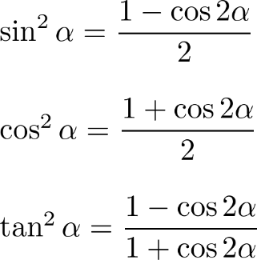
 |  | ● | 倍角の公式 |  |  |  |  |  |  |  |  |  |  |  |  |  |  |  |  |  |  | ● | (sol) |  | 加法定理で β＝α とおく |  |  |  |  |  | \begin{array}{l}
 |  |  |  |  |  |  |  |  |  |  |  |  |  |  |  |  |  |  |  |  |  |  |  |  |  |  |  |  |  |  | \sin^2 \alpha = \dfrac{ 1 - \cos 2 \alpha }{ 2 }\\\\
 |  |  |  |  |  |  |  |  |  |  |  |  |  |  |  |  |  |  |  |  |  |  |  |  |  |  |  |  |  |  | \cos^2 \alpha = \dfrac{ 1 + \cos 2 \alpha }{ 2 }\\\\
 |  |  |  |  |  |  |  |  |  |  |  |  |  |  |  |  |  |  |  |  |  |  |  |  |  |  |  |  |  |  | \tan^2 \alpha = \dfrac{ 1 - \cos 2 \alpha }{ 1 + \cos 2 \alpha }
 |  |  |  |  |  |  |  |  |  |  |  |  |  |  |  |  |  |  |  |  |  |  |  |  |  |  |  |  |  |  | \end{array}

 |  |  |  |  |  |  |  |  |  |  |  |  |  |  |  |  |  |  |  |  |  |  |  |  |  |  |  |  | (quo) | 青チャート数学Ⅲ p8

 |  | ● | ３倍角の公式 |  |  |  |  |  |  |  |  |  |  |  |  |  |  |  |  |  |  | ● | (sol) |  | 3α＝2α+α として加法定理、倍角の公式を利用 |  |  |  |  |  | \begin{array}{l}
 |  |  |  |  |  |  |  |  |  |  |  |  |  |  |  |  |  |  |  |  |  |  |  |  |  |  |  |  |  |  | \sin 3 \alpha = - 4 \sin^3 \alpha + 3 \sin \alpha\\\\
 |  |  |  |  |  |  |  |  |  |  |  |  |  |  |  |  |  |  |  |  |  |  |  |  |  |  |  |  | (quo) | 青チャート数学Ⅲ p8 | \cos 3 \alpha = 4 \cos^3 \alpha - 3 \cos \alpha
 |  |  |  |  |  |  |  |  |  |  |  |  |  |  |  |  |  |  |  |  |  |  |  |  |  |  |  |  |  |  | \end{array}

 |  | ● | 合成公式 |  |  |  |  |  |  |  |  |  |  |  |  |  |  |  |  |  |  | ● | (sol) |  | αを以下の通りおいて加法定理を使用 |  |  |  |  |  | a \sin \theta + b \cos \theta = \sqrt{ a^2 + b^2 } \sin \left( \theta + \alpha \right)

 |  |  |  |  |  |  |  |  | ただし αは |  |  |  |  |  |  |  |  |  |  |  |  |  |  |  |  |  |  |  | (quo) | 青チャート数学Ⅲ p8 | \sin \alpha = \frac{ b }{ \sqrt{ a^2 + b^2 } }, \,\, \cos \alpha = \frac{ a }{ \sqrt{ a^2 + b^2 } }
 |  |  |  |  |  |  |  |  |  |  |  |  |  |  |  |  |  |  |  |  |  |  |  |  |  |  |  |  | (lnk) | https://mathtrain.jp/asinbcos
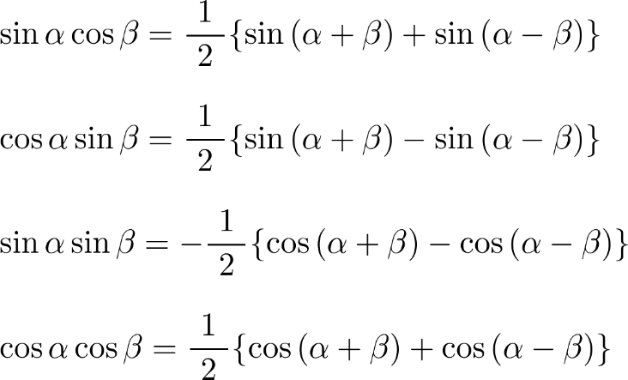
 |  | ● | 積和公式 |  |  |  |  |  |  |  |  |  |  |  |  |  |  |  |  |  |  |  |  |  |  |  |  |  |  |  | \begin{array}{l}
 |  |  |  |  |  |  |  |  |  |  |  |  |  |  |  |  |  |  |  |  |  |  |  |  |  |  |  |  |  |  | \sin \alpha \cos \beta = \dfrac{ \ 1\ }{ 2 } \{ \sin \left( \alpha + \beta \right) + \sin \left( \alpha - \beta \right) \}\\\\
 |  |  |  |  |  |  |  |  |  |  |  |  |  |  |  |  |  |  |  |  |  |  |  |  |  |  |  |  |  |  | \cos \alpha \sin \beta = \dfrac{ \ 1\ }{ 2 } \{ \sin \left( \alpha + \beta \right) - \sin \left( \alpha - \beta \right) \}\\\\
 |  |  |  |  |  |  |  |  |  |  |  |  |  |  |  |  |  |  |  |  |  |  |  |  |  |  |  |  |  |  | \sin \alpha \sin \beta = - \dfrac{ \ 1\ }{ 2 } \{ \cos \left( \alpha + \beta \right) - \cos \left( \alpha - \beta \right) \}\\\\
 |  |  |  |  |  |  |  |  |  |  |  |  |  |  |  |  |  |  |  |  |  |  |  |  |  |  |  |  |  |  | \cos \alpha \cos \beta = \dfrac{ \ 1\ }{ 2 } \{ \cos \left( \alpha + \beta \right) + \cos \left( \alpha - \beta \right) \}
 |  |  |  |  |  |  |  |  |  |  |  |  |  |  |  |  |  |  |  |  |  |  |  |  |  |  |  |  |  |  | \end{array}

 |  |  |  |  |  |  |  |  |  |  |  |  |  |  |  |  |  |  |  |  |  |  |  |  |  |  |  |  | (quo) | 青チャート数学Ⅲ p8
 |  |  |  |  |  |  |  |  |  |  |  |  |  |  |  |  |  |  |  |  |  |  |  |  |  |  |  |  | (lnk) | https://mathtrain.jp/sekiwa
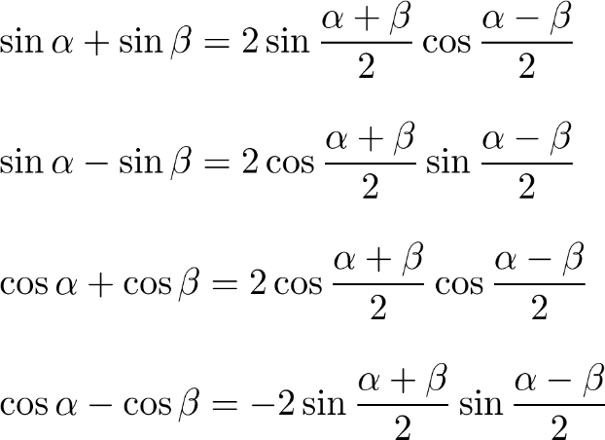
 |  | ● | 和積公式 |  |  |  |  |  |  |  |  |  |  |  |  |  |  |  |  |  |  |  |  | ● | 和積公式は積和公式を書き換えたもの |  |  |  |  |  | \begin{array}{l}
 |  |  |  |  |  |  |  |  |  |  |  |  |  |  |  |  |  |  |  |  |  |  |  |  |  |  |  |  |  |  | \sin \alpha + \sin \beta = 2 \sin \dfrac{ \alpha + \beta }{ 2 } \cos \dfrac{ \alpha - \beta}{ 2 }\\\\
 |  |  |  |  |  |  |  |  |  |  |  |  |  |  |  |  |  |  |  |  |  |  |  |  |  |  |  |  |  |  | \sin \alpha - \sin \beta = 2 \cos \dfrac{ \alpha + \beta }{ 2 } \sin \dfrac{ \alpha - \beta}{ 2 }\\\\
 |  |  |  |  |  |  |  |  |  |  |  |  |  |  |  |  |  |  |  |  |  |  |  |  |  |  |  |  |  |  | \cos \alpha + \cos \beta = 2 \cos \dfrac{ \alpha + \beta }{ 2 } \cos \dfrac{ \alpha - \beta}{ 2 }\\\\
 |  |  |  |  |  |  |  |  |  |  |  |  |  |  |  |  |  |  |  |  |  |  |  |  |  |  |  |  |  |  | \cos \alpha - \cos \beta = -2 \sin \dfrac{ \alpha + \beta }{ 2 } \sin \dfrac{ \alpha - \beta}{ 2 }
 |  |  |  |  |  |  |  |  |  |  |  |  |  |  |  |  |  |  |  |  |  |  |  |  |  |  |  |  |  |  | \end{array}

 |  |  |  |  |  |  |  |  |  |  |  |  |  |  |  |  |  |  |  |  |  |  |  |  |  |  |  |  | (quo) | 青チャート数学Ⅲ p8

し | 条件 | ● | 変数の値によって真・偽が変わる主張

 |  | ● | ｢すべての x｣、｢ある x｣ などの量化子がついている主張は x についての条件ではなくなり、命題となる

$$\sin{x}，\cos{x}$$
し | 瞬間部分積分法 | ● | 整式×{ |  |  |  |  |  |  | }のみ有効
$$\sin{2x}，\cos{\frac{x}{2}}$$
$$x$$
 |  |  |  |  |  |  |  | のように角度が |  |  |  |  |  |  | でないものは有効ではない。

た | 大小条件の同値式 | ● |  |  |  |  |  |  |  |  |  | かつ |  |  |  | かつ |  |  |  |  |  |  |  |  |  |  |  |  |  |  | A>\sqrt{B}\ \ \ \iff \ \ \ B \geqq 0 |  |  |  |  |  |  |  |  |  |  |  |  | A>0 |  |  | A^2>B

 |  | ● |  |  |  |  |  |  |  |  |  | かつ { |  |  |  |  | または ( |  |  |  | かつ |  |  |  |  | )} |  |  |  |  | A<\sqrt{B}\ \ \ \iff \ \ \ B\geqq 0 |  |  |  |  |  |  |  |  |  |  |  |  | B\geqq 0 |  |  |  | A<0 | A\geqq 0 |  | A^2<B

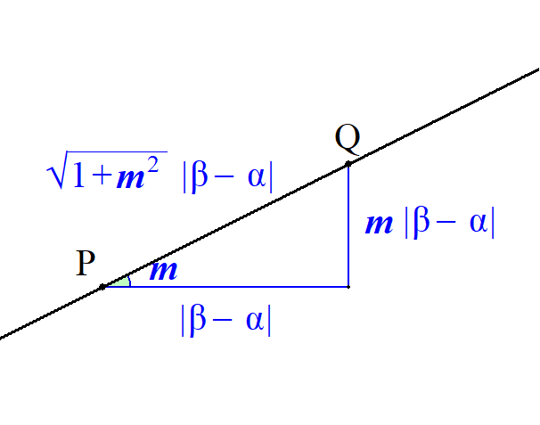
ち | 直線上の２点間の距離 | ● | 一般に傾き |  |  |  | の直線上の２点 |  |  |  |  |  |  |  | の距離は |  |  |  |  |  |  |  |  |  |  |  |  |  |  |  | P,\ Q
 |  |  |  | の |  | 座標を |  |  | ， |  | の |  | 座標を |  |  | とすると

 |  |  |  |  |  |  |  |  |  |  |  |  |  |  |  |  |  |  |  |  |  |  |  |  |  |  |  |  |  |  | PQ=\sqrt{1+m^2}\,|\beta-\alpha|
 |  |  | である。

ち | 直線束 | ● | ２直線 |  |  |  |  |  |  |  |  |  |  |  |  |  |  |  |  |  |  |  |  |  |  |  |  |  |  |  | ax+bx+c=0
 |  |  |  |  |  |  |  |  |  |  |  |  |  |  |  |  |  |  |  |  |  |  |  |  |  |  |  |  |  |  | px+qy+r=0
 |  |  | の交点を通る |  |  |  |  |  |  |  |  |  | 以外の直線の方程式は |  |  |  |  |  |  |  |  |  |  |  |  |  |  |  |  |  | px+qy+r=0
 |  |  |  |  |  |  |  |  |  |  |  |  |  |  |  |  |  |  |  |  |  |  |  |  |  |  |  |  |  |  | ax+bx+c+k(px+qy+r)=0

 |  |  | である。

 |  | ● | ２直線 |  |  |  |  |  |  |  |  |  |  |  |  |  |  |  |  |  |  |  |  |  |  |  |  |  |  |  | ax+bx+c=0
 |  |  |  |  |  |  |  |  |  |  |  |  |  |  |  |  |  |  |  |  |  |  |  |  |  |  |  |  |  |  | px+qy+r=0
 |  |  | の交点を通る全ての直線の方程式は
 |  |  |  |  |  |  |  |  |  |  |  |  |  |  |  |  |  |  |  |  |  |  |  |  |  |  |  |  |  |  | p(ax+bx+c)+q(px+qy+r)=0\ \ \ \left(p^2+q^2\ne 0\right)

 |  |  | である。

ち | 直線の方程式(1) | ● | 点 |  |  |  |  | を通り、傾き |  |  |  |  | の直線の方程式とは |  |  |  |  |  |  |  |  |  |  |  |  |  |  |  |  |  | A(x_0,\ y_0)
 |  |  |  |  |  |  |  |  |  |  |  |  |  |  |  |  |  |  |  |  |  |  |  |  |  |  |  |  |  |  | y=m(x-x_0)+y_0
 |  |  | である。

ち | 直線の方程式(2) | ● | 異なる２点 |  |  |  |  |  |  |  |  |  | を通る直線の方程式は |  |  |  |  |  |  |  |  |  |  |  |  |  |  |  |  |  | (x_1,\ y_1),\ (x_2,\ y_2)

 |  |  | １゜ |  |  |  |  | のとき |  |  |  |  |  |  |  |  |  |  |  |  |  |  |  |  |  |  |  |  |  |  | x_1\ne x_2 |  |  |  |  | y=\frac{y_2-y_1}{x_2-x_1}(x-x_1)+y_1

 |  |  | ２゜ |  |  |  |  | のとき |  |  |  |  |  |  |  |  |  |  |  |  |  |  |  |  |  |  |  |  |  |  | x_1=x_2 |  |  |  | x=x_1

ち | 直線の方程式(3) | ● | 異なる２点 |  |  |  |  |  |  |  |  | を通る直線の方程式は |  |  |  |  |  |  |  |  |  |  |  |  |  |  |  |  |  |  | (a,\ 0),\ (0,\ b)

 |  |  |  |  |  |  |  |  |  |  |  |  |  |  |  |  |  |  |  |  |  |  |  |  |  |  |  |  |  |  | \frac{x}{\ a\ }+\frac{y}{\ b\ }=1

 |  |  | である。

ち | 直線の方程式と法線ベクトル | ● | 点 |  |  |  | を通り、 |  |  |  |  | に垂直な直線の方程式は |  |  |  |  |  |  |  |  |  |  |  |  |  |  |  |  |  |  | (x_0,\ y_0) |  |  |  |  | \binom{a}{b}

 |  |  |  |  |  |  |  |  |  |  |  |  |  |  |  |  |  |  |  |  |  |  |  |  |  |  |  |  |  |  | a(x-x_0)+b(y-y_0)=0
 |  |  | である。

 |  | ● | 逆に、方程式 |  |  |  |  |  |  |  |  |  |  |  |  |  |  |  | で表せられる直線は |  |  |  |  |  |  |  |  |  |  |  | ax+by+c=0\ \ \ \left(a^2+b^2 \ne 0\right)

 |  |  |  |  | に垂直である。 |  |  |  |  |  |  |  |  |  |  |  |  |  |  |  |  |  |  |  |  |  |  |  |  |  | \binom{a}{b}

て | 点と直線の距離 | ● | 直線 |  |  |  |  |  |  |  | と点 |  |  |  |  | の距離は |  |  |  |  |  |  |  |  |  |  |  |  |  |  | ax+by+c=0 |  |  |  |  | (x_0,\ y_0)

 |  |  |  |  |  |  |  |  |  |  |  |  |  |  |  |  |  |  |  |  |  |  |  |  |  |  |  |  |  |  | \frac{|ax_0+by_0+c|}{\sqrt{a^2+b^2}}

 |  |  | である。

と | 同次式 | ● | すべての文字式の次数が同じもの

 |  |  | (ex.) |  |  |  |  |  |  |  |  |  | ： | １次同次式
 |  |  | (ex.) |  |  |  |  |  |  |  |  |  | ： | ２次同次式

な | 内分点と外分点の座標 | ● |  | 平面上に異なる２点 |  |  |  |  |  |  |  |  |  |  |  |  |  | がある。この２点を |  |  |  |  |  |  |  |  |  |  |  |  | xy |  | A(a_1,\ a_2), \ B(b_1,\ b_2)
 |  |  | (ⅰ) |  |  |  | に内分する点の座標は |  |  |  |  |  |  |  |  |  |  |  |  |  |  |  |  |  |  |  |  |  |  |  | m:n

 |  |  |  |  |  |  |  |  |  |  |  |  |  |  |  |  |  |  |  |  |  |  |  |  |  |  |  |  |  |  | \left(\frac{na_1+mb_1}{m+n},\ \frac{na_2+mb_2}{m+n}\right)

 |  |  | (ⅱ) |  |  |  |  |  |  | に外分する点の座標は |  |  |  |  |  |  |  |  |  |  |  |  |  |  |  |  |  |  |  |  | m:n\ (m\ne n)

 |  |  |  |  |  |  |  |  |  |  |  |  |  |  |  |  |  |  |  |  |  |  |  |  |  |  |  |  |  |  | \left(\frac{-na_1+mb_1}{m-n},\ \frac{-na_2+mb_2}{m-n}\right)

 |  |  | である。

に | ２点間の距離 | ● | ２点 |  |  |  |  |  |  |  | の距離は |  |  |  |  |  |  |  |  |  |  |  |  |  |  |  |  |  |  |  | (a_1,\ a_2),\ (b_1,\ b_2)

 |  |  |  |  |  |  |  |  |  |  |  |  |  |  |  |  |  |  |  |  |  |  |  |  |  |  |  |  |  |  | \sqrt{\left(b_1-a_1\right)^2+\left(b_2-a_2\right)^2}

 |  |  | である。

に | ２曲線が１点で共通接線を持つ | ● | ２曲線 |  |  |  |  |  |  |  |  | が |  |  |  | で接するとは |  |  |  |  |  |  |  |  |  |  |  |  |  |  | y=f(x),\ y=g(x) |  |  |  |  |  | x=\alpha
 |  |  |  |  | で |  |  |  |  | が微分可能で |  |  |  |  |  |  |  |  |  |  |  |  |  |  |  |  |  |  |  |  | x=\alpha |  |  |  | f(x),\ g(x)

 |  |  |  |  |  |  |  |  |  |  |  |  |  |  |  |  |  |  |  |  |  |  |  |  |  |  |  |  |  |  | f(\alpha)=g(\alpha)
 |  |  |  |  |  |  |  |  |  |  |  |  | (i.e) |  |  |  | で |  | 座標と接線の傾きが等しい。 |  |  |  |  |  |  |  |  |  |  |  | f'(\alpha)=g'(\alpha) |  |  |  |  |  |  |  | x=\alpha

 |  |  | が成り立つことをいう。

に | ２曲線が２点で共通接線を持つ | ● | ２曲線 |  |  |  |  |  |  |  |  | において |  |  |  |  |  |  |  |  |  |  |  |  |  |  |  |  |  |  | y=f(x),\ y=g(x)

 |  |  |  |  | での |  |  |  | の接線と |  |  |  |  |  |  |  |  |  |  |  |  |  |  |  |  |  |  |  |  |  | x=t |  | f(x)
 |  |  |  |  | での |  |  |  | の接線の傾きと |  |  |  |  | 切片が等しいとして立式する |  |  |  |  |  |  |  |  |  |  |  |  |  |  |  |  | x=u |  | g(x)

に | ２直線が平行になるための | ● | ２直線
 | 条件(1) |  |  |  |  |  |  |  |  |  |  |  |  |  |  |  |  |  |  |  |  |  |  |  |  |  |  |  |  |  | y=m_1x+n_1
 |  |  |  |  |  |  |  |  |  |  |  |  |  |  |  |  |  |  |  |  |  |  |  |  |  |  |  |  |  |  | y=m_2x+n_2

 |  |  | が平行になるための必要十分条件は
 |  |  |  |  |  |  |  |  |  |  | (傾きが等しいこと) |  |  |  |  |  |  |  |  |  |  |  |  |  |  |  |  |  |  |  | m_1=m_2
 |  |  | である。

に | ２直線が垂直になるための | ● | ２直線
 | 条件(1) |  |  |  |  |  |  |  |  |  |  |  |  |  |  |  |  |  |  |  |  |  |  |  |  |  |  |  |  |  | y=m_1x+n_1
 |  |  |  |  |  |  |  |  |  |  |  |  |  |  |  |  |  |  |  |  |  |  |  |  |  |  |  |  |  |  | y=m_2x+n_2

 |  |  | が垂直になるための必要十分条件は
 |  |  |  |  |  |  |  |  |  |  | (傾きの積が－１) |  |  |  |  |  |  |  |  |  |  |  |  |  |  |  |  |  |  |  | m_1m_2=-1
 |  |  | である。

に | ２直線が平行になるための | ● | ２直線
 | 条件(2) |  |  |  |  |  |  |  |  |  |  |  |  |  |  |  |  |  |  |  |  |  |  |  |  |  |  |  |  |  | a_1x+b_1y+c_1=0
 |  |  |  |  |  |  |  |  |  |  |  |  |  |  |  |  |  |  |  |  |  |  |  |  |  |  |  |  |  |  | a_2x+b_2y+c_2=0

 |  |  | が平行になるための必要十分条件は
 |  |  |  |  |  |  |  |  |  |  |  |  |  |  |  |  |  |  |  |  |  |  |  |  |  |  |  |  |  |  | a_1b_2-a_2b_1=0
 |  |  | である。

に | ２直線が垂直になるための | ● | ２直線
 | 条件(2) |  |  |  |  |  |  |  |  |  |  |  |  |  |  |  |  |  |  |  |  |  |  |  |  |  |  |  |  |  | a_1x+b_1y+c_1=0
 |  |  |  |  |  |  |  |  |  |  |  |  |  |  |  |  |  |  |  |  |  |  |  |  |  |  |  |  |  |  | a_2x+b_2y+c_2=0

 |  |  | が垂直になるための必要十分条件は
 |  |  |  |  |  |  |  |  |  |  |  |  |  |  |  |  |  |  |  |  |  |  |  |  |  |  |  |  |  |  | a_1a_2+b_1b_2=0
 |  |  | である。

に | ２直線のなす角 | ● | 平行でなく、かつ直行していない２直線
 |  |  |  |  |  |  |  |  |  |  |  |  |  |  |  |  |  |  |  |  |  |  |  |  |  |  |  |  |  |  | l_1:\ y=m_1x+n_1
 |  |  |  |  |  |  |  |  |  |  |  |  |  |  |  |  |  |  |  |  |  |  |  |  |  |  |  |  |  |  | l_2:\ y=m_2x+n_2

 |  |  | のなす角を |  |  |  | とすると |  |  |  |  |  |  |  |  |  |  |  |  |  |  |  |  |  |  |  |  |  |  |  | \theta

 |  |  |  |  |  |  |  |  |  |  |  |  |  |  |  |  |  |  |  |  |  |  |  |  |  |  |  |  |  |  | \tan\theta=\left|\frac{m_2-m_1}{1+m_1m_2}\right|

 |  |  | となる。

に | ２次関数のグラフと | ● | ２次関数 |  |  |  |  |  |  |  |  |  |  | ，直線 |  |  |  |  |  |  |  | とし |  |  |  |  |  |  |  |  | C:\ y=ax^2+bx+c |  |  |  |  |  |  | l:\ y=mx+n
 | 直線の位置関係 |  | この２式から |  |  |  |  | を消去した方程式

 |  |  |  |  |  |  |  |  |  |  |  |  |  |  |  |  |  |  |  |  |  |  |  |  |  |  |  |  |  |  | ax^2+bx+c=mx+n

 |  |  |  |  |  |  |  |  |  |  |  |  |  |  |  |  |  |  |  |  |  |  |  |  |  |  |  |  |  |  | ax^2+(b-m)x+c-n=0

 |  |  | の判別式を |  |  |  |  |  |  |  |  |  |  |  |  |  |  | とする。 |  |  |  |  |  |  |  |  |  |  |  |  | D\ \left(=\left(b-m\right)^2-4a(c-n)\right)

 |  |  |  |  |  |  |  |  |  | と |  | は２点で交わる。 |  |  |  |  |  |  |  |  |  |  |  |  |  |  |  |  |  |  | D>0\ \ \ \iff\ \ \ C
 |  |  |  |  |  |  |  |  |  | と |  | は接する。 |  |  |  |  |  |  |  |  |  |  |  |  |  |  |  |  |  |  | D=0\ \ \ \iff\ \ \ C
 |  |  |  |  |  |  |  |  |  | と |  | は共有点を持たない。 |  |  |  |  |  |  |  |  |  |  |  |  |  |  |  |  |  |  | D<0\ \ \ \iff\ \ \ C

に | ２円が交わる条件 | ● | 中心間の距離が |  |  |  |  |  | である２つの円の半径を |  |  |  |  |  |  |  |  |  | とするとき、 |  |  |  |  |  |  |  |  |  |  |  | r_1,\ r_2
 |  |  | この２円が交わる条件は

 |  |  |  |  |  |  |  |  |  |  |  |  |  |  |  |  |  |  |  |  |  |  |  |  |  |  |  |  |  |  | |r_1-r_2|<d<r_1+r_2
 |  |  | である。

は | 倍角の公式 | ● | １． |  |  |  |  |  |  |  |  |  |  |  |  |  |  |  |  |  |  |  |  |  |  |  |  |  |  |  | \sin 2 \alpha = 2 \sin \alpha \cos \alpha
 |  |  | ２． |  |  |  |  |  |  |  |  |  |  |  |  |  |  |  |  |  |  |  |  |  |  |  |  |  |  |  | \cos 2 \alpha = \cos^2 \alpha - \sin^2 \alpha = 2 \cos^2 \alpha - 1 = 1 - 2\sin^2 \alpha
 |  |  | ３． |  |  |  |  |  |  |  |  |  |  |  |  |  |  |  |  |  |  |  |  |  |  |  |  |  |  |  | \tan 2 \alpha = \frac{ 2 \tan \alpha }{ 1 - \tan^2 \alpha}

へ | 平行移動した図形の方程式 | ● | 曲線 |  |  |  |  | を |  | 軸方向に |  |  |  |  | 軸方向に |  |  |  | だけ移動した曲線の方程式は |  |  |  |  |  |  |  |  |  |  |  | y=f(x) |  |  | p,\ \ y
 |  |  |  |  |  |  |  |  |  |  |  |  |  |  |  |  |  |  |  |  |  |  |  |  |  |  |  |  |  |  | y=f(x-p)+q

 |  |  | である。

 |  | ● | 曲線 |  |  |  |  |  | を |  | 軸方向に |  |  |  |  | 軸方向に |  |  |  | だけ移動した曲線の方程式は |  |  |  |  |  |  |  |  |  |  | f(x,\ y)=0 |  |  |  |  | p,\ \ y
 |  |  |  |  |  |  |  |  |  |  |  |  |  |  |  |  |  |  |  |  |  |  |  |  |  |  |  |  |  |  | f(x-p,\ y-q)=0

 |  |  | である。

へ | 平方完成 | ● |  |  |  |  |  |  |  |  |  |  |  |  |  |  |  |  |  |  |  |  |  |  |  |  |  |  |  |  |  | ax^2 + bx + c = a \left( x + \frac{ b }{ 2a } \right)^2 - \frac{ b^2 - 4ac}{ 4a }

 |  |  | と変形することを 平方完成 という。

め | 命題 | ● | 数学的に真か偽を断言できるもの

$e^{x}，\sin{x，}\cos{x}$，整式，$a^{x}$
ゆ | ＵＳＡ式部分積分法 | ● | 整式×{ |  |  |  |  |  |  |  |  |  |  |  | } に有効

$$\log{x}$$
 |  | ● |  |  |  | には使用不可

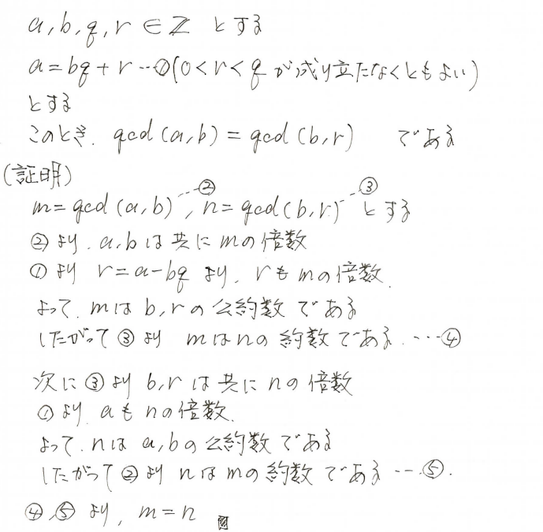
ゆ | ユークリッドの互除法の原理 | ●

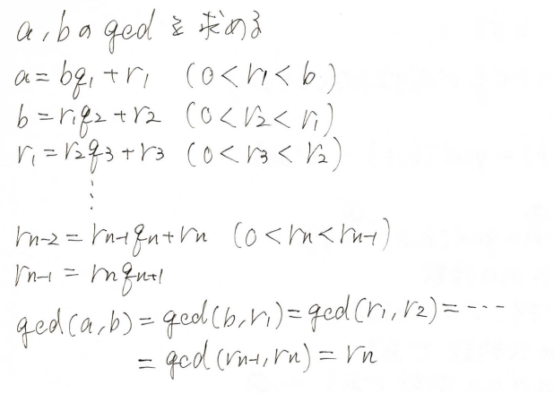
ゆ | ユークリッドの互除法 | ●

り | 領域での２点の位置 | ● | ２点 |  |  |  |  |  |  |  |  | が曲線 |  |  |  |  |  |  | に関して |  |  |  |  |  |  |  |  |  |  |  | A(a_1,\ a_2),\ B(b_1,\ b_2) |  |  |  |  |  |  |  |  |  | f(x,\ y)=0
 |  |  |  |  | 同じ側にあるとき |  |  |  |  |  |  |  |  | と |  |  |  |  | は同符号 |  |  |  |  |  |  |  |  |  |  |  | f(a_1,\ a_2) |  |  |  |  | f(b_1,\ b_2)
 |  |  |  |  | 反対側にあるとき |  |  |  |  |  |  |  |  | と |  |  |  |  | は異符号 |  |  |  |  |  |  |  |  |  |  |  | f(a_1,\ a_2) |  |  |  |  | f(b_1,\ b_2)

る

れ | 連立方程式 加減法 同値変形 | ● |  |  |  |  |  |  |  |  |  |  |  |  |  |  |  |  |  |  | (但し p≠0) |  |  |  |  |  |  |  |  |  | \begin{array}{l} |  |  |  |  |  | \iff |  |  | \begin{array}{l}
 |  |  |  |  |  |  |  |  |  |  |  |  |  |  |  |  |  |  |  |  |  |  |  |  |  |  |  |  |  |  | F(x,y)=0\\ |  |  |  |  |  |  |  |  | pF(x,y)+qG(x,y)=0\\
 |  |  |  |  |  |  |  |  |  |  |  |  |  |  |  |  |  |  |  |  |  |  |  |  |  |  |  |  |  |  | G(x,y)=0\\ |  |  |  |  |  |  |  |  | G(x,y)=0\\
 |  |  |  |  |  |  |  |  |  |  |  |  |  |  |  |  |  |  |  |  |  |  |  |  |  |  |  |  |  |  | \end{array} |  |  |  |  |  |  |  |  | \end{array}
れ | 連立方程式 代入法 同値変形 | ● |  |  |  |  |  |  |  |  |  |  |  |  |  |  |  |  |  |  |  |  |  |  |  |  |  |  |  |  | \begin{array}{l} |  |  |  |  |  | \iff |  |  | \begin{array}{l}
 |  |  |  |  |  |  |  |  |  |  |  |  |  |  |  |  |  |  |  |  |  |  |  |  |  |  |  |  |  |  | F(x,y)=0\\ |  |  |  |  |  |  |  |  | F(x,g(x))=0\\
 |  |  |  |  |  |  |  |  |  |  |  |  |  |  |  |  |  |  |  |  |  |  |  |  |  |  |  |  |  |  | y=g(x)\\ |  |  |  |  |  |  |  |  | y=g(x)\\
 |  |  |  |  |  |  |  |  |  |  |  |  |  |  |  |  |  |  |  |  |  |  |  |  |  |  |  |  |  |  | \end{array} |  |  |  |  |  |  |  |  | \end{array}

